Neuronio
 |  |  |  | RU: 5534262

 | Entrada |  |  |  | Resultado
w1

x1 | 5 | 1000000
w2
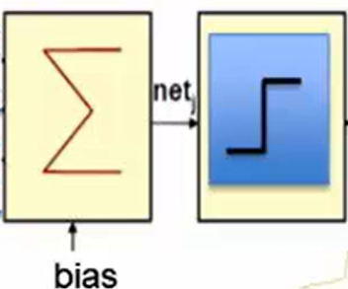
x2 | 5 | 100000

w3
x3 | 3 | 10000
 |  |  | -5534261.5 | 0.5 | +1 (É MEU RU OU MAIOR)
w4
x4 | 4 | 1000

w5
x5 | 2 | 100

w6
x6 | 6 | 10

w7
x7 | 2 | 1

